AVALÚO DE MEJORAS
AVALÚO DE MEJORAS
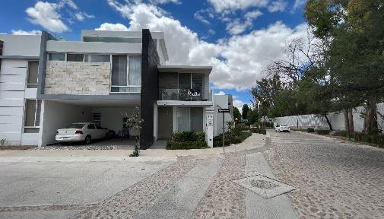

I. | INMUEBLE QUE SE VALÚA
 |  | Casa habitación
 |  | Calle Circuito Cavalia #93
 |  | Aguascalientes, Aguascalientes
 |  | CP 20326

 | DATOS GENERALES | PROPIETARIO | Confidencial
 |  | VALUADOR | Arq. Paulina Martínez Luna
 |  | No. SOCIO COLEGIO DE VALUADORES | S/N
 |  | ESPECIALIDAD | Inmuebles
 |  | FECHA DE AVALÚO | 18 de octubre de 2024

 | DATOS DEL INMUEBLE | UBICACIÓN | Cavalia Residencial
 |  | LOTE | 11
 |  | MANZANA | 9
 |  | RÉGIMEN DE PROPIEDAD | Privada
 |  | OBJETO DEL AVALÚO | Estimar el valor comercial de las mejoras
 |  | PROPÓSITO DEL AVALÚO | Cálculo del ISR
 |  | CUENTA CATASTRAL | XX-XXXX-XX-XXXX-XXX-XXX
 |  | FOLIO REAL | No existe
 |  | ESCRITURA | No se proporcionó

 | $ | VALOR REFERIDO A | Febrero |  |  | 2020
 |  |  | $5,329,373.60

II. | CARACTERÍSTICAS URBANAS

 | CLASIFICACIÓN DE | ZONA | Residencial
 | TIPOS DE | CONSTRUCCIÓN | Viviendas unifamiliares
 | ÍNDICE DE | SATURACIÓN | 80%
 | TIPO DE | POBLACIÓN | Alta
 | CONTAMINACIÓN | AMBIENTAL | Baja
 | USO | DE SUELO | Habitacional
 | VÍAS DE ACCESO | IMPORTANCIA VIAL | Av. Eugenio Garza Sada

 |  | SERVICIOS PÚBLICOS | Agua | Drenaje | Tv por cable
 |  |  | Luz | Teléfono | Internet
 |  |  | Vigilancia | Gas natural

 |  | EQUIPAMIENTO URBANO | Banquetas | Pavimentos | Oficinas
 |  | (radio de 500 m.) | Guarniciones | Hospitales
 |  |  | Parques | Escuelas

III. | TERRENO

 | TRAMO DE CALLES | TRANSVERSALES, LIMÍTROFES Y ORIENTACIÓN | NORESTE | C. PURA SANGRE | NOROESTE | CIRCUITO PRIETO AZABACHE
 |  |  | SURESTE | C. CAVALIA | SUROESTE | ÁREA COMÚN

 | MEDIDAS | COLINDANCIAS | NORESTE | 8.38 | NOROESTE | 4.01
 |  |  | LINDA CON | PREDIO DIEZ | LINDA CON | CIR. PRIETO AZABACHE
 |  |  | SURESTE | 17 | NOROESTE | 13.96
 |  |  | LINDA CON | PREDIO 12 | LINDA CON | ÁREA COMÚN
 |  |  | SUROESTE | 11
 |  |  | LINDA CON | CIR. PRIETO AZABACHE
 |  | TOPOGRAFÍA Y CONFIGURACIÓN | TERRENO REGULAR PLANO
 |  | CARATERÍSTICAS PANORÁMICAS | VISTA NORMAL
 |  | SERVIDUMBRES Y RESTRICCIONES | N/A
 | FALLAS | GEOLÓGICAS | No se aprecian fallas cercanas según el SIFAGG
 |  | GEORREFERENCIA | x=776321 y=2424458
 | GEORREFERENCIA |  | 21°54'09.6"N 102°19'32.0"W

 | MAPA DE LOCALIZACIÓN

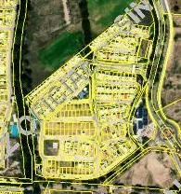
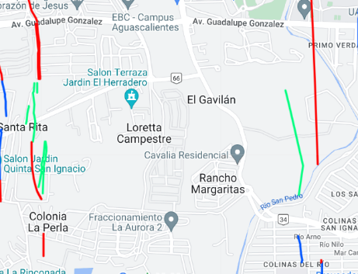

IV. | DESCRIPCIÓN GENERAL DEL INMUEBLE

 | SUPERFICIES

 | CONSTRUCCIÓN | Residencial | USO ACTUAL | Vivienda unifamiliar
 | TIPO | Unifamiliar | ESPACIOS CONSTRUIDOS | 17
 | ÁREA CONSTRUIDA | 263.98 m2 | NÚMERO DE NIVELES | 3
 | SUPERFICIE DEL TERRENO | 186.06 m2 | EDAD APROXIMADA | 6
 | FUENTE | Escritura | VIDA ÚTIL REMANENTE | 54 años
 |  |  | ESTADO DE CONSERVACIÓN | Bueno
 |  |  | CALIDAD DE PROYECTO | Bueno
 |  |  | UNIDADES RENTABLES | 1

V. | CONSIDERACIONES PREVIAS AL AVALÚO

 | AMPLIACIÓN DE LA DESCRIPCIÓN DEL INMUEBLE

 | Casa habitación unifamiliar dentro del condominio Cavalia.

 | El solicitante manifiesta que adquirió un terreno sin construcción en octubre de 2018 a $6,000 el m2, el cuál edificó una vivienda, las cuál terminó en febrero de 2020.

 | METODOLOGÍA
 | Enfoque de Costos | La valuación del terreno se estima de acuerdo a la Investigación de Mercado.
 |  | Se aplica el criterio y tablas de Ross-Heidecke, para la estimación de los factores de depreciación.
 |  | Este enfoque considera que valor máximo del bien para el comprador con información pertinente, será la cantidad necesaria para construir o adquirir un nuevo bien de igual utilidad. Cuando el bien no es nuevo, el valor de reposición nuevo deberá ser ajustado de acuerdo a todos los métodos de apreciación y obsolescencia a la fecha del avalúo.

 | Enfoque de Ingresos | Es el valor presente de beneficios futuros derivados de la propiedad y es generalmente medido a través de la capitalización de un nivel específico de ingresos.
 | (Valor de capitalización de rentas)

 | Enfoque de Mercado | Es la cantidad estimada, en términos monetarios a partir del análisis y comparación de bienes iguales o similares al bien objeto de estudio, que han sido vendidos o que se encuentran en proceso de venta en el mercado abierto.
 | (Valor comparativo de mercado) | Este análisis, para inmuebles especiales, se puede ralizar comparando superficie de construcción, habitaciones de hotel, camas de hospital, etc.

 | Valor Comercial | Es el precio más probable en que se podría comercializar un bien, en las circunstancias prevalecientes a la fecha del avalúo, en un plazo razonable de exposición en una transacción llevada a cabo entre un oferente y un demandante libres de presiones, bien informados y como resultado de ponderar el valor físico, el valor de capitalización de rentas y el valor de mercado del bien que se trate.

 | COMENTARIOS GENERALES, SUPUESTOS, EXCLUSIONES Y CONDICIONES LIMITANTES DEL AVALÚO

 | El presente análisis presupone que no existe una restricción legal en cuanto a la posesión del bien y al uso lícito del mismo.

 | Los valores de calle y de mercado se estiman con base en la homologación de los comparables obtenidos en la investigación del mercado inmobiliario de la zona de ubicación del inmueble y zonas de características similares.

 | La homologación considera las condiciones del inmueble que se analiza.

 | FACTORES

 | FACTORES DE HOMOLACIÓN EMPLEADOS
 | sup | Superficie construída / terreno
 | neg | Factor de negociación
 | fub | Factor d ubicción dentro de la colonia
 | csp | Calidad de los servicios públicos | (0-10)
 | ec | Estado de conservación
 | proy | Calidad del Proyecto
 | NO APLICA PARA EFECTOS DE ÉSTE AVALÚO

 | FACTORES DE ZONA
 |  | tfr- Tipo de Fracc.
 | Turística comercial | TC
 | Comercial de 1a | C1
 | Comercial de 2a | C2
 | Residencial de lujo | RL
 | Residencial de 1a | R1
 | Residencial de 2a | R2
 | Interés social | IS
 | Habitacional Popular | HP
 | NO APLICA PARA EFECTOS DE ÉSTE AVALÚO

 | FACTOR DE FORMA
 |  | for
 | Regular
 | Irregular 4L
 | Irregular +4L
 | NO APLICA PARA EFECTOS DE ÉSTE AVALÚO

 | FACTOR DE ESQUINA
 | Interior
 | Medianero
 | Esquina
 | Cabecero
 | Manzanero
 | NO APLICA PARA EFECTOS DE ÉSTE AVALÚO

 | FACTOR DE TOPOGRAFÍA
 | Plano
 | Ascendente
 | Descendente
 | Accidentado
 | NO APLICA PARA EFECTOS DE ÉSTE AVALÚO

VI | INVESTIGACIÓN DE MERCADO

 | TERRNOS EN VENTA | 1
 |  | 2
 |  | 3
 |  | 4
 | NO APLICA PARA EFECTOS DE ÉSTE AVALÚO

VII. | APLICACIÓN DEL ENFOQUE
 | COMPARATIVO DE MERCADO

 | TERRENO

 | NO APLICA PARA EFECTOS DE ÉSTE AVALÚO

VIII. | APLICACIÓN DEL ENFOQUE
 | DE COSTOS (VALOR FÍSICO O DIRECTO)

 | TERRENO
 | FRACCIÓN | ÁREA (M2) | FACTOR | VALOR U. | TOTAL
 | NO APLICA PARA EFECTOS DE ÉSTE AVALÚO

 | CONSTRUCCIÓN ORIGINAL
 | NO APLICA PARA EFECTOS DE ÉSTE AVALÚO

 | MEJORAS EN SUPERFICIE CONSTRUIDA
 | FRACCIÓN | ÁREA (m2) | VALOR UNIT. | FIC | SISM | FEE | FRS | VRN / M2
 | Casa clase 6 SHF Residencial | 196.56 | $23,453.46 | 0.897 | 0.98 | 1.125 | 0.9889425 | $4,559,036.89
 |  | VALOR DE REPOSICIÓN NUEVO |  | 0.897 | 0.98 | 1.125 | 0.9889425 | $4,559,036.89

 | MEJORAS EN ÁREAS ACCESORIAS
 | FRACCIÓN | ÁREA (m2) | VALOR UNIT. | FIC | SISM | FEE | FRS | VRN / M2
 | Cochera, lavandería y terraza P.A. | 60.63 | $23,453.46 | 0.897 | 0.98 | 1.125 | 0.9889425 | $1,406,259.70
 |  | VALOR DE REPOSICIÓN NUEVO |  | 0.897 | 0.98 | 1.125 | 0.9889425 | $1,406,259.70
...
 | VALUADOR
 | NOMBRE |  |  | PAULINA MARTÍNEZ LUNA
 | N° DE REGISTRO COLEGIO DE VALUADORES DEL ESTADO DE AGS. |  |  | N/A
 | ESPECIALIDAD |  |  | INMUEBLES
 | CÉDULA PROFESIONAL |  |  | ARQUITECTO
 | CÉDULA DE ESPECIALIDAD |  |  | N/A
 | CÉDULA DE MAESTRÍA |  |  | N/A

XIII. | CROQUIS

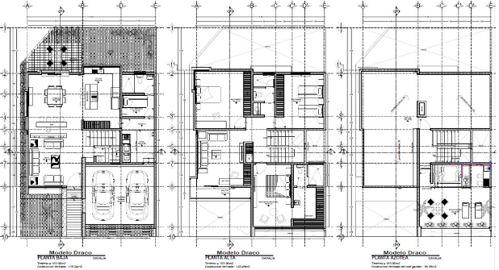

XIV. | REPORTE FOTOGRÁFICO

